Meerkosten Triboron EcoMaxx
Velden in het groen zijn te wijzigen: |  | 1 Liter Triboron | 500 ml Triboron | 1 Liter EcoMaxx

Kostprijs Triboron: |  | € 55 | € 29.50 | € 3.85

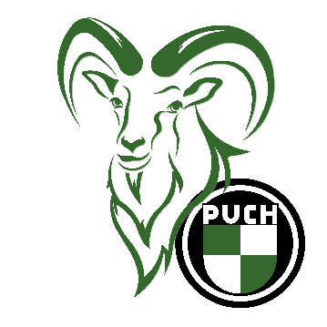
 |  |  |  | Triboron | Triboron | EcoMaxx
 |  |  |  | 1 Liter | 1/2 Liter | 1 Liter
 |  | Aantal liters getankt/ml | Prijs per liter: | Kosten: | Kosten: | Kosten
Prijs aan pomp benzine: | liter | 5 | € 1.632 | € 8.16 | € 8.16 | € 19.25
Triboron hoeveelheid in ML | ml | 50 |  | € 2.75 | € 2.95
Totaal inclusief Triboron: |  |  |  | € 10.91 | € 11.11 | € 19.25

 |  |  | Prijs per liter: | Kosten:
Prijs benzine aan pomp MIX: | liters: | 5 | € 1.789 | € 8.95
 |  |  |  |  | %
Meerkosten Triboron t.o.v. benzine Mix: |  | € 1.96 | Bij aankoop 1 Liter fles |  | 21.97%
Meerkosten Triboron t.o.v. benzine Mix: |  | € 2.16 | Bij aankoop van 500 ml fles |  | 24.20%
Meerkosten EcoMacc t.o.v. benzine Mix: |  | € 10.31 | Bij aankoop 1 Liter |  | 115.20%
Meerkosten EcoMacc t.o.v. Triboron: |  | € 8.34 | Bij aankoop 1 Liter |  | 76.44%
© P.F.J. Joosten

